Sheet1
中部调度台日运行方案
日期：2026年4月28日 后端调度员：李扬
一、当日运行思路
1.当日调整背景、目标：五一假期前尽量将天然气输送到下游；维持西二三和川气末端压力。 2.运行问题、瓶颈：鲁山机组有故障暂时只能启双机。 3.压缩机组配置：西二三线枣阳上游（海原、灵台）联合运行，预计调整后配置为海(3)彭(0)灵(4)高(2)潼(2)洛(2)鲁(2)枣(3)黄(2)武(1)南(0)抚(1)衢(1)；川气机组配置为普(0)黄金(2)利川(2)野三关(2)宜昌(0)潜江(2)武汉(2)黄梅(2) 4.作业：无。

二、上下载计划 |  | 上载变化量-7 |  |  |  |  |  |  |  |  |  | 下载变化量891
上载站场 | 总 | 忠县 | 涪陵增压站 | 涪陵输气站 | 南川输气站 | 普光 | 平昌 | 元坝 | 4#阀室 | 江汉 | 忠义 | 管线下载 | 总 | 西二东 | 忠武线 | 川气东送 | 新气管道 | 西三线 | 川东北-川西 | 重庆管道
今日日指定 | 7056 | 500 | 217 | 874 | 905 | 1748 | 122 | 1342 | 49 | 0 | 1230 | 今日日指定 | 12735 | 5030 | 1649 | 4297 | 229 | 245 | 449 | 334
昨日日指定 | 7062 | 500 | 216 | 874 | 901 | 1748 | 123 | 1348 | 48 | 0 | 1230 | 昨日日指定 | 11844 | 4812 | 1703 | 3972 | 213 | 215 | 425 | 333
日指定变化 | -7 | 0 | 1 | 0 | 4 | 0 | -1 | -6 | 1 | 0 | 0 | 日指定变化 | 891 | 218 | -54 | 325 | 16 | 31 | 25 | 2
三、平衡预测 |  |  |  |  |  |  |  |  |  |  |  | 四、转供量
管道 | 总 | 西二三线 | 忠武线 | 川气东送 | 川东北-川西 | 新气管道 | 重庆管道 | 今日平衡情况:总平衡313 二三线-138，忠武线80，川气250，新气121，其他平。 调整思路：今日中部台整体压力较好，维持当前状态，根据上下载情况微调内转供即可。 |  |  |  | 西二三：中卫6000中卫二站3000甪直1400西三转新气仙桃1000西三转忠武仙桃850 忠武线：武汉西200安沙200仙桃850宜昌200 川气：铜梁1230宜昌200南京400 新气：仙桃1000安沙200韶关200桂林250
当日管存 | 81997 | 56161 | 2390 | 12342 | 1935 | 1289 | 7882
早8:00平衡 | 481 | -138 | 80 | 418 | 0 | 121 | 0
调整后平衡 | 313 | -138 | 80 | 250 | 0 | 121 | 0
次日管存预测 | 82310 | 56023 | 2470 | 12592 | 1935 | 1410 | 7882
五、管道运行参数
站场 | 进站压力 | 出站压力 | 流量 | 转速 | 台数 | 效率 | 站场 | 进站压力 | 出站压力 | 流量 | 转速 | 台数 | 效率 | 转供站场 | 进站压力 | 出站压力 | 今日转供 | 能否完成 | 关键点 | 压力
中卫 | 7.9 | 7.5|6.9 | 6227|3000 | / | / | / | 普光 | 7.1 | 7.1 | 2365 | / | 0 | / | 南京 | 6.0 | 5.1 | 400 | 能 | 上海 | 7.0
海原 | 5.8 | 8.0 | 8973 | 4200 | 3 | 高 | 黄金 | 6.2 | 8.7 | 2240 | 1450 | 2 | 高 | 姜家湾 | 7.4 | 7.4 | 0 | 能 | 金坛 | 6.6
彭阳 | 7.1 | 7.1 | 8963 | 0 | 0 | / | 利川 | 7.1 | 8.9 | 3733 | 1400 | 2 | 高 | 嘉善 | 7.1 | 7.5 | 0 | 能 | 樟树 | 7.8
灵台 | 6.0 | 8.0 | 8920 | 4100 | 4 | 高 | 野三关 | 6.8 | 9.0 | 3561 | 1300 | 2 | 高 | 川气潜江 | 6.8 | 8.5 | 0 | 能 | 黄冈 | 6.9
高陵 | 7.1 | 8.3 | 6376 | 4000 | 2 | 高 | 宜昌 | 8.5 | 8.5 | 3636 | / | 0 | / | 新气仙桃 | 8.0 | 7.8 | 1000 | 能 | 黄石 | 3.9
潼关 | 6.4 | 8.3 | 6271 | 4000 | 2 | 高 | 潜江 | 7.1 | 8.7 | 3454 | 1400 | 2 | 高 | 忠武仙桃 | 7.8 | 5.3 | 850 | 能 | 商洛 | 6.5
洛宁 | 6.6 | 8.5 | 6226 | 4900 | 2 | 高 | 武汉 | 6.8 | 8.7 | 3472 | 1200 | 2 | 高 | 桂林 | 7.3 | 7.3 | 250 | 能 | 兰考 | 6.8
鲁山 | 7.0 | 8.5 | 6136 | 4300 | 2 | 高 | 黄梅 | 7.1 | 8.8 | 2897 | 1300 | 2 | 高 | 甪直 | 7.3 | 5.6 | 1400 | 能
枣阳 | 6.3 | 8.2 | 8150 | 4300 | 3 | 高 | 元坝 | 3.8 | 7.2 | 742 | 往复式 | 4 | 高 | 安沙 | 7.6 | 4.1 | 200 | 能
黄陂 | 6.1 | 8.0 | 4946 | 4500 | 2 | 高 | 涪陵 | 3.8 | 8.5 | 1619 | 12000 | 4 | 高 | 韶关转省网 | 7.4 | 6.0 | 200 | 能
武穴 | 6.2 | 9.0 | 4522 | 4800 | 1 | 高 | 忠县 | 4.1 | 5.8 | 500 | 7650 | 1 | 高 | 韶关转西二 | 7.4 | 6.9 | 0 | /
南昌 | 7.1 | 7.1 | 4409 | 0 | 0 | / | 川二铜梁 | 8.0 | 8.0 | 1230 | / | 0 | /
抚州 | 8.2 | 9.0 | 2962 | 3700 | 1 | 高 | 衢州 | 8.3 | 9.0 | 2822 | 3800 | 1 | 高
六、计划调整
 | 调整时间 |  |  |  | 调整点 |  |  |  |  |  | 调整原因 |  |  |  |  | 调整措施
1 | 9:00:00 |  |  |  | 仙桃、潜江、姜家湾 |  |  |  |  |  | 合理调整管存分布 |  |  |  |  | 西三中转新气1400→1000；新气转川气500→0，姜家湾0
2
3
4
5
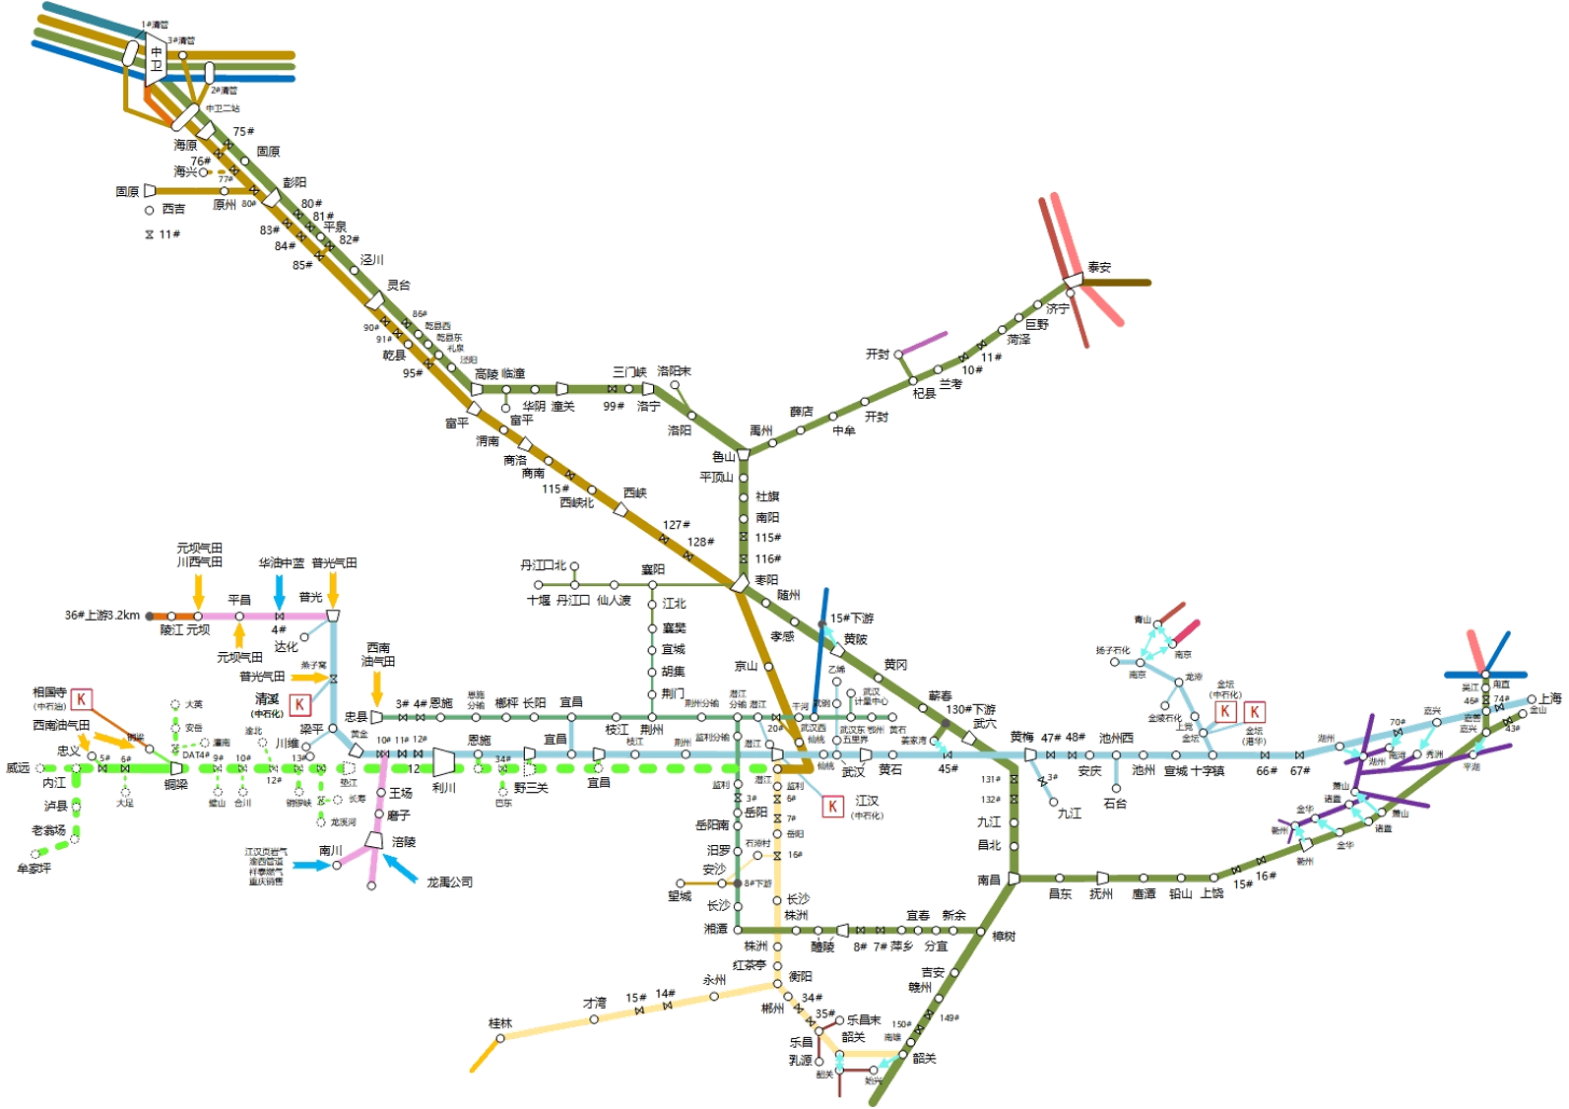
 |  |  |  |  |  |  |  |  |  |  |  |  | 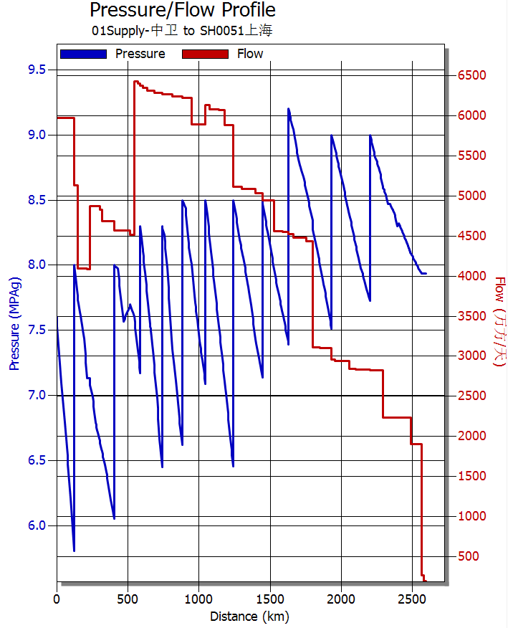 西二线流量、压力坡降图
 |  | 中卫9000

 |  |  |  |  |  |  |  |  | 泰安0

 |  |  |  |  |  |  |  |  | 南京400
 |  |  |  |  |  |  | 黄陂0 |  |  |  |  | 甪直1400
 |  |  |  | 潜江0
 |  |  |  |  |  |  |  | 姜家湾0

 |  |  |  |  | 潜江0
 |  |  |  | 宜昌200 |  |  | 仙桃1850
 |  |  |  |  | 安沙200

 |  |  | 桂林250 |  |  |  |  | 省网韶关200
 |  |  |  |  |  |  |  | 二线韶关0

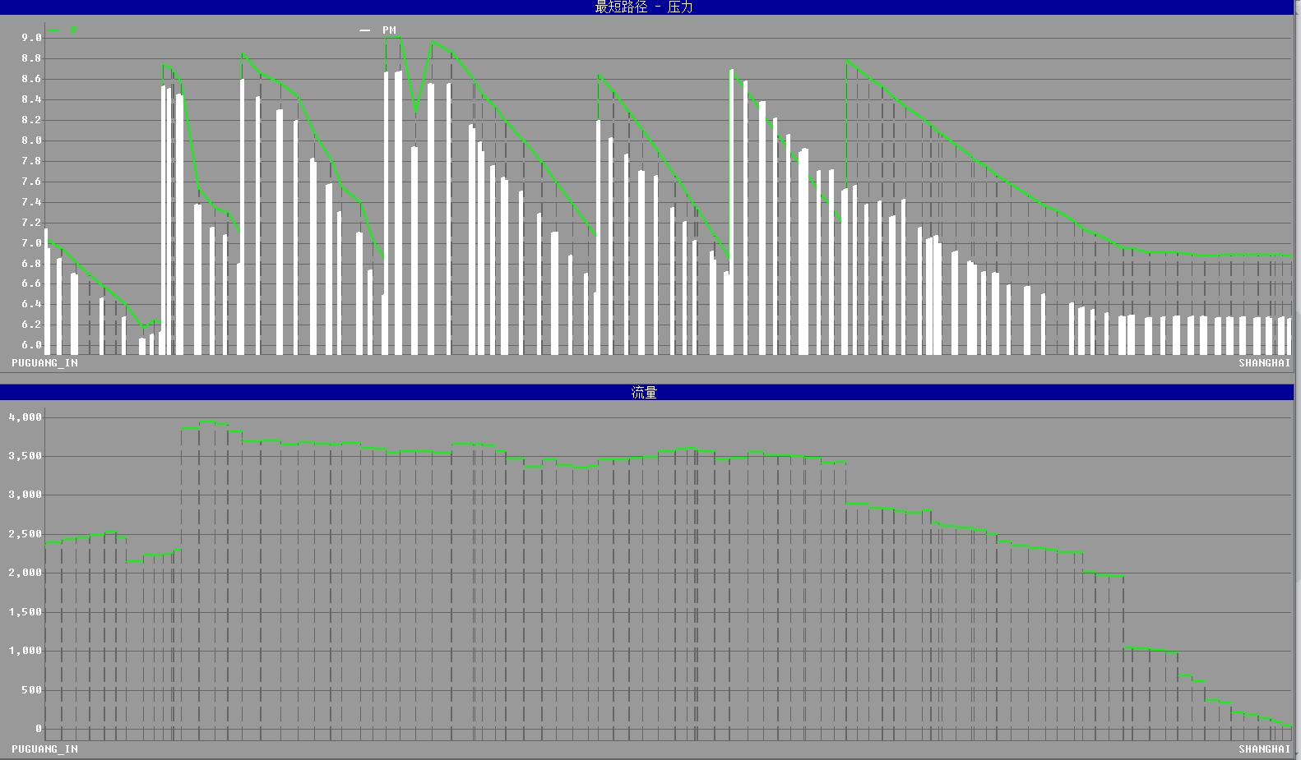 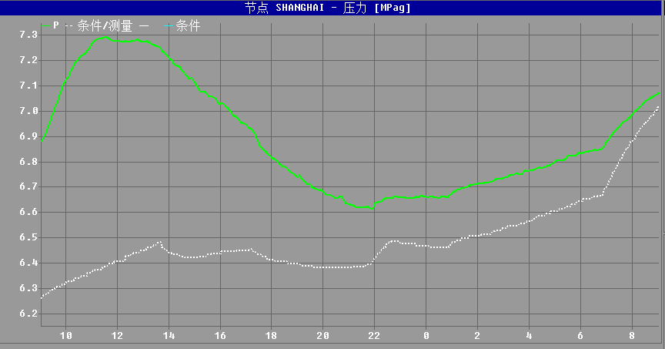 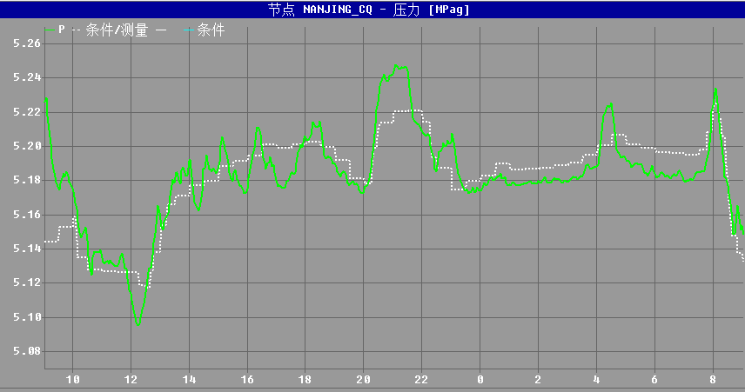 川气东送仿真压力坡降图、流量图 上海压力预测图（8:00-次日8:00） 南京支线压力预测图（8:00-次日8:00）

 |  |  |  |  |  |  |  |  |  |  | ​

 |  |  |  |  |  |  |  |  |  |  | ​

